Лист1
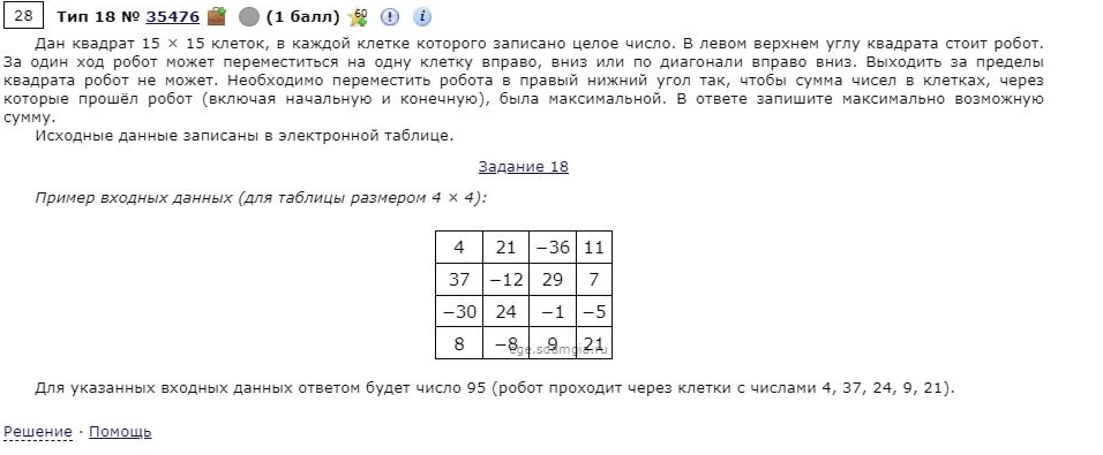
86 | 40 | 41 | 13 | 91 | 96 | 88 | 42 | 73 | 51
96 | 23 | 6 | 19 | 58 | 80 | 63 | 32 | 31 | 1
98 | 86 | 89 | 60 | 36 | 95 | 35 | 22 | 30 | 82
82 | 99 | 97 | 83 | 92 | 52 | 64 | 58 | 5 | 53
22 | 77 | 70 | 43 | 92 | 86 | 27 | 3 | 28 | 51
21 | 7 | 99 | 20 | 6 | 62 | 30 | 43 | 18 | 34
35 | 80 | 43 | 99 | 97 | 71 | 75 | 40 | 39 | 89
15 | 43 | 83 | 20 | 94 | 33 | 11 | 24 | 72 | 85
39 | 77 | 81 | 91 | 41 | 9 | 1 | 57 | 86 | 45
17 | 69 | 29 | 85 | 33 | 69 | 100 | 69 | 19 | 75

86 | 126 | 167 | 180 | 271 | 367 | 455 | 497 | 570 | 621
182 | 109 | 115 | 134 | 192 | 272 | 335 | 367 | 398 | 399 | 1496
280 | 195 | 198 | 175 | 170 | 265 | 300 | 322 | 352 | 434
362 | 294 | 292 | 258 | 262 | 222 | 286 | 344 | 327 | 380
384 | 371 | 362 | 301 | 350 | 308 | 249 | 252 | 280 | 331 | 494
405 | 378 | 461 | 321 | 307 | 369 | 279 | 292 | 270 | 304
440 | 458 | 421 | 420 | 404 | 378 | 354 | 319 | 309 | 359
455 | 483 | 504 | 440 | 498 | 411 | 365 | 343 | 381 | 394
494 | 532 | 564 | 531 | 481 | 420 | 366 | 400 | 429 | 426
511 | 563 | 561 | 616 | 514 | 489 | 466 | 435 | 419 | 494

